说明微博如何查id
方法一：

1、首先，在电脑上用ie浏览器打开微博https://weibo.com/，然后登录自己的账号。

2.登录后，网址中后面的一串阿拉伯数字就是我们要找的微博ID 即687***3351。
https://weibo.com/u/687***3351

方法二：

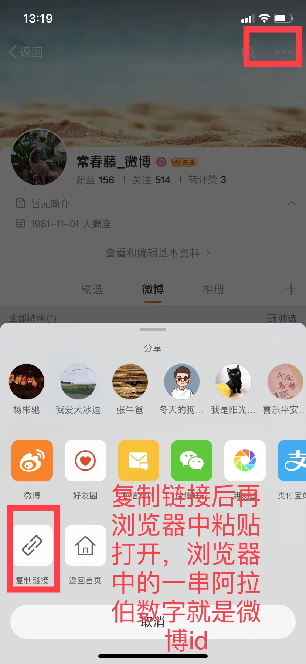
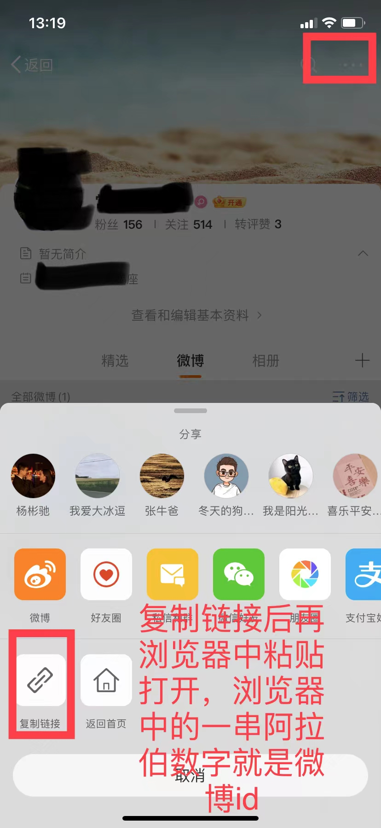

如何插入二维码并固定
选中二维码（图片 / 控件），右键→大小和属性→属性。
勾选 “对象位置” 下的 “随单元格改变位置和大小”，取消 “大小和属性” 下的 “锁定”（后续保护工作表时生效）。
保护工作表：审阅→保护工作表，勾选 “编辑对象” 外的所需权限，设置密码，防止二维码被移动 / 删除。

将要插入的二维码保存到桌面，打开表格，选择插入，点击图片下拉选项，插入选择的本地图片（二维码或者其他图片），图片进入表格后调整大小，使图片大小小于插入表格的大小，点击图片后右键，在选项当中，选择图片嵌入单元格当中，可以固定图片（需要调整图片大小合适）

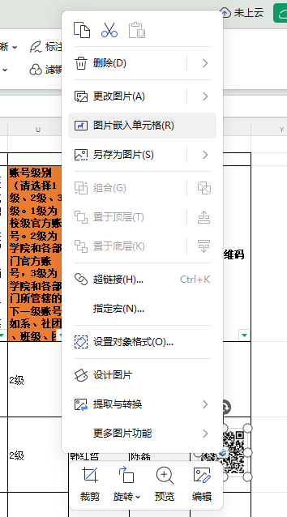

微信号公众号获取链接方式（较复杂，如不会操作，此项可空）
打开任一微信公众号的一个文章，在文章页面同时按Ctrl＋U,图一为进入页面截图，找取biz代码，图一标红部分就是biz，复制biz值，例如网信办公众号biz值为 MzA3MDc4NjIwMQ==
并将biz套用到模板https://mp.weixin.qq.com/mp/profile_ext?action=home&__biz= &scene=124#wechat_redirect 当中
复制到模板biz=后即可，最后可以得到公众链接，下面为完整的公众号链接
https://mp.weixin.qq.com/mp/profile_ext?action=home&__biz=MzA3MDc4NjIwMQ==&scene=124#wechat_redirect

